Лист2
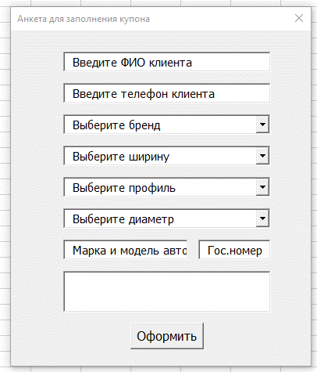
Бренды | Ширина | Профиль | Диаметр
Pirelli | 145 | 20 | R13
Formula | 155 | 25 | R14
Cordiant | 165 | 30 | R15
Viatti | 175 | 35 | R16
Кама | 185 | 40 | R17
 | 195 | 45 | R18
 | 205 | 50 | R19
 | 215 | 55 | R20
 | 225 | 60 | R21
 | 235 | 65 | R22
 | 245 | 70 | R23
 | 255 | 75
 | 265 | 80
 | 275 | -
 | 285 | 7.0
 | 295 | 7.5
 | 305 | 8.0
 | 315 | 8.5
 | 325 | 9.0
 | 335 | 9.5
 | 345 | 10.0
 | 355 | 10.5
 | 365 | 11.0
 | 375 | 11.5
 | 29 | 12.0
 | 30 | 12.5
 | 31 | 13.0
 | 32 | 13.5
 | 33 | 14.0
 | 34
 | 35
 | 36
 | 37
 | 38
 | 39
 | 40

